Sunshine Service
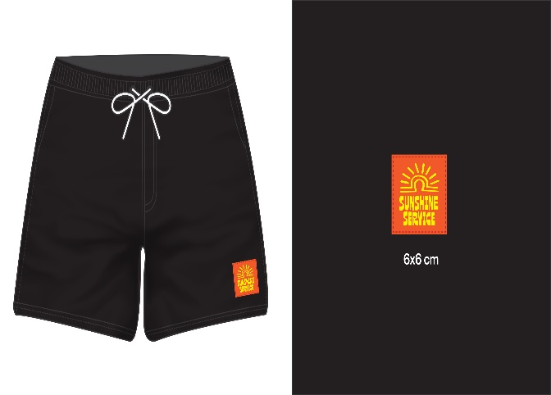
Sunshine Service 6
ลำดับ | ชื่อ | Brand | Size | จำนวนผลิต | จำนวนที่ได้รับ | หมายเหตุ
8 |  | Sunshine Service | M | 50 |  | Size 30
 |  |  | L | 80 |  | Size 32
 |  |  | XL | 20 |  | Size 34
 | Code 100 |  |  | .
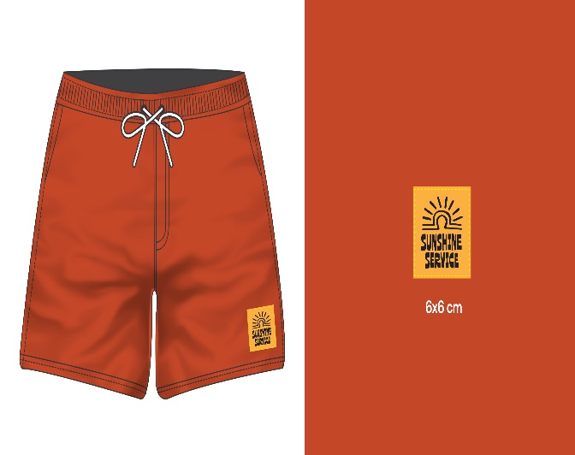
9 |  | Sunshine Service | M | 50 |  | Size 30
 |  |  | L | 80 |  | Size 32
 |  |  | XL | 20 |  | Size 34
 | Code 34
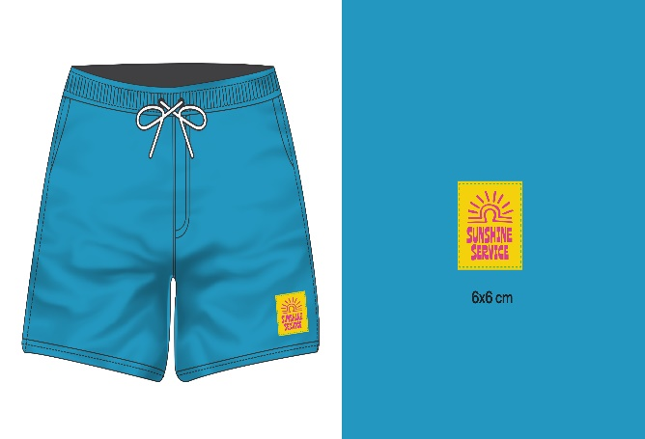
10 |  | Sunshine Service | M | 50 |  | Size 30
 |  |  | L | 80 |  | Size 32
 |  |  | XL | 20 |  | Size 34
 | Code 79
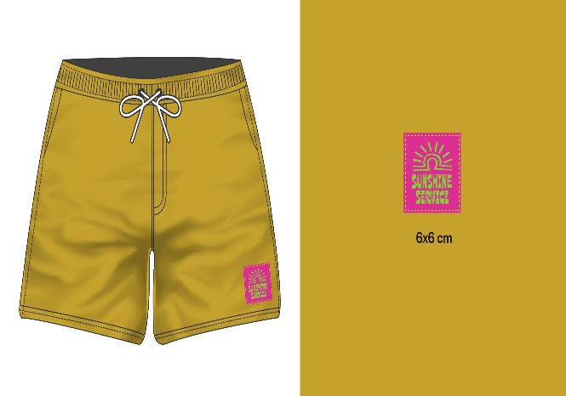
11 |  | Sunshine Service | M | 50 |  | Size 30
 |  |  | L | 80 |  | Size 32
 |  |  | XL | 20 |  | Size 34
 | Code 60
 |  |  |  | 600

 |  |  | M | 200
 |  |  | L | 320
 |  |  | XL | 80

